tm_eutableitem
ｅ－ＡＦＦＥＣＴ
テーブル仕様 |  |  | システム共有 | テーブル名称 |  |  | テーブルＩＤ |  |  |  |  | 作成日
 |  |  |  | EUCテーブル項目マスタ |  |  | tm_eutableitem
《内容／用途》
各テーブルの項目。（メンテナンス画面なし）

№ | キー | 項目名称 |  |  | カラム | PostgreSQL |  | NULL 許可 | 初期値 | 自動 採番 | 備考
 |  |  |  |  |  | TYPE | SIZE
1 | ○ | SQLカラム |  |  | sqlcolumn | varchar | 200 |  |  |  | テーブル別名.項目
2 |  | 項目ID |  |  | itemid | varchar | 60 |  |  |  | 確定すれば、主キーにする。パッケージ区分+業務コード+テーブル名_連番
3 |  | 表示名称 |  |  | itemhyojinm | varchar | 50
4 |  | 並びシーケンス |  |  | orderseq | smallint |  |  | 0
5 |  | データ型 |  |  | datatype | smallint |  |  |  |  | tm_afmeisyo(1000-6)
6 |  | 既定選択フラグ |  |  | selectflg | boolean
7 |  | 使用区分 |  |  | usekbn | smallint |  |  |  |  | 1:一覧項目;2:集計項目;3:併用
8 |  | 出力項目区分 |  |  | itemkbn | varchar | 1 |  |  |  | 1:普通項目;2:宛名番号;3:個人番号;4:宛名番号関連項目
9 |  | 集計項目区分 |  |  | syukeikbn | varchar | 1 | ○ |  |  | 1:groupby 2:count 3:sum
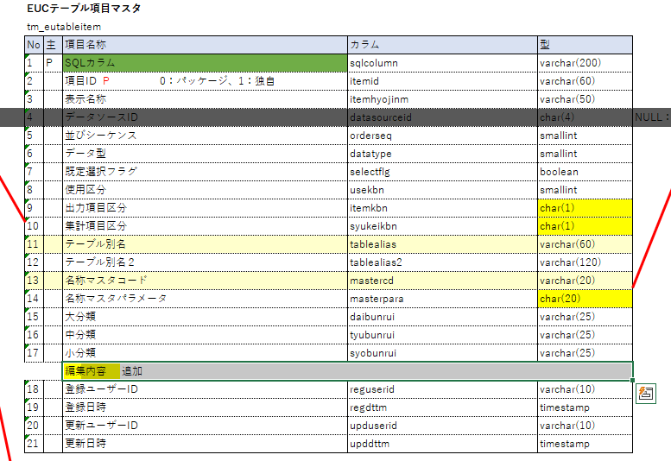
10 |  | テーブル別名 |  |  | tablealias | varchar | 60 |  |  |  | メイン別名
11 |  | テーブル別名２ |  |  | tablealias2 | varchar | 120 | ○ |  |  | その他の別名、複数場合はカマ区切り
12 |  | 名称マスタコード |  |  | mastercd | varchar | 20 | ○ |  |  | EUCテーブル項目名称マスタを参照
13 |  | 名称マスタパラメータ |  |  | masterpara | varchar | 20 | ○ |  |  | メインコード,サブコード
14 |  | 大分類 |  |  | daibunrui | varchar | 50 | ○ |  |  | 手入力、分類名
15 |  | 中分類 |  |  | tyubunrui | varchar | 25 | ○ |  |  | 手入力、分類名
16 |  | 小分類 |  |  | syobunrui | varchar | 25 | ○ |  |  | 手入力、分類名
17 |  | 備考 |  |  | biko | varchar | 50 | ○
18 |  | 登録ユーザーID |  |  | reguserid | varchar | 10
19 |  | 登録日時 |  |  | regdttm | timestamp
20 |  | 更新ユーザーID |  |  | upduserid | varchar | 10
21 |  | 更新日時 |  |  | upddttm | timestamp

tm_euyosiki
ｅ－ＡＦＦＥＣＴ
テーブル仕様 |  |  | システム共有 | テーブル名称 |  |  | テーブルＩＤ |  |  |  |  | 作成日
 |  |  |  | EUC様式マスタ |  |  | tm_euyosiki
《内容／用途》
様式を管理する

2024/03/15案：
発行履歴更新フラグを復活
帳票発行履歴管理区分に、4:手入力の値を追加

№ | キー | 項目名称 |  |  | カラム | PostgreSQL |  | NULL 許可 | 初期値 | 自動 採番 | 備考
 |  |  |  |  |  | TYPE | SIZE
1 | ○ | 帳票ID |  |  | rptid | varchar | 4 |  |  |  | パッケージの意味(1桁)+連番(3桁) パッケージの意味（0：パッケージ、1：独自）
2 | ○ | 様式ID |  |  | yosikiid | varchar | 4 |  |  |  | パッケージの意味(1桁)+連番(3桁) パッケージの意味（0：パッケージ、1：独自）
3 |  | 内外区分 |  |  | naigaikbn | varchar | 1 |  |  |  | 1:内部帳票 2:外部帳票
4 |  | 帳票発行履歴更新フラグ |  |  | hakoflg | boolean |  | ○ |  |  | 帳票発行履歴を管理する設定フラグ Trueの場合のみ、出力画面に更新チェックを表示する |  | 2024/03/18 フラグ復活
5 |  | 様式紐付け条件ID |  |  | himozukejyokenid | smallint |  | ○
6 |  | 様式紐付け値 |  |  | himozukevalue | varchar | 20 | ○
7 |  | テンプレートファイル名 |  |  | templatefilenm | varchar | 50 | ○
8 |  | テンプレートファイル |  |  | templatefiledata | bytea |  | ○
9 |  | テンプレート終了行 |  |  | endrow | smallint |  | ○ |  |  | excel自動的設定=>画面設定
10 |  | テンプレート終了列 |  |  | endcol | smallint |  | ○ |  |  | excel自動的設定=>画面設定
11 |  | ページサイズ |  |  | pagesize | smallint |  | ○ |  |  | A3=3,A4=3,A5=5,A6=6,B5=7,B6=8
12 |  | 用紙の向き |  |  | landscape | boolean |  | ○ |  |  | true:横,false:縦
13 |  | 市区町村印字フラグ |  |  | koinnmflg | boolean |  |  | 0
14 |  | 電子更新印字フラグ |  |  | koinpicflg | boolean |  |  | 0 |  | 画像出力
15 |  | 職務代理者適用フラグ |  |  | dairisyaflg | boolean |  |  | 0 |  | 代理者が適用の場合、空白？市区町村長？
16 |  | 課コード |  |  | kacd | varchar | 10 | ○ |  |  | 汎用マスタ tm_hanyo(1001-2)、外部帳票の場合入力可
17 |  | 係コード |  |  | kakaricd | varchar | 10 | ○ |  |  | 汎用マスタ tm_hanyo(1001-3)
18 |  | 問い合わせ先コード |  |  | toiawasesakicd | varchar | 10 | ○ |  |  | 汎用マスタ tm_hanyo(1001-4)
19 |  | 業務画面使用フラグ |  |  | gyomuflg | boolean |  |  | 0 |  | 画面系帳票（修正不可）
20 |  | 更新フラグ |  |  | updateflg | boolean |  |  | 0
21 |  | 更新プロシージャ/SQL |  |  | updatesql | text
22 |  | 通知書出力フラグ |  |  | tutisyoflg | boolean |  |  | 0 |  | 未使用
23 |  | PDF出力フラグ |  |  | pdfflg | boolean |  |  | 0
24 |  | EXCEL出力フラグ |  |  | excelflg | boolean |  |  | 0
25 |  | その他出力フラグ |  |  | otherflg | boolean |  |  | 0
26 |  | 出力順パターン |  |  | sortptnno | smallint |  | ○ |  |  | 出力順パターンテーブルを参照
27 |  | CSV出力パターン |  |  | outputptnno | smallint |  | ○ |  |  | CSV出力パターンテーブルを参照
28 |  | 並び順 |  |  | orderseq | smallint |  |  | 0
29 |  | 登録ユーザーID |  |  | reguserid | varchar | 10
30 |  | 登録日時 |  |  | regdttm | timestamp
31 |  | 更新ユーザーID |  |  | upduserid | varchar | 10
32 |  | 更新日時 |  |  | upddttm | timestamp

tm_euyosikisyosai
ｅ－ＡＦＦＥＣＴ
テーブル仕様 |  |  | システム共有 | テーブル名称 |  |  | テーブルＩＤ |  |  |  |  | 作成日
 |  |  |  | EUC様式詳細マスタ |  |  | tm_euyosikisyosai
《内容／用途》
出力帳票を管理する。サブ帳票も同テーブルで管理する。

№ | キー | 項目名称 |  |  | カラム | PostgreSQL |  | NULL 許可 | 初期値 | 自動 採番 | 備考
 |  |  |  |  |  | TYPE | SIZE
1 | ○ | 帳票ID |  |  | rptid | varchar | 4 |  |  |  | パッケージの意味(1桁)+連番(3桁) パッケージの意味（0：パッケージ、1：独自）
2 | ○ | 様式ID |  |  | yosikiid | varchar | 4 |  |  |  | パッケージの意味(1桁)+連番(3桁) パッケージの意味（0：パッケージ、1：独自）
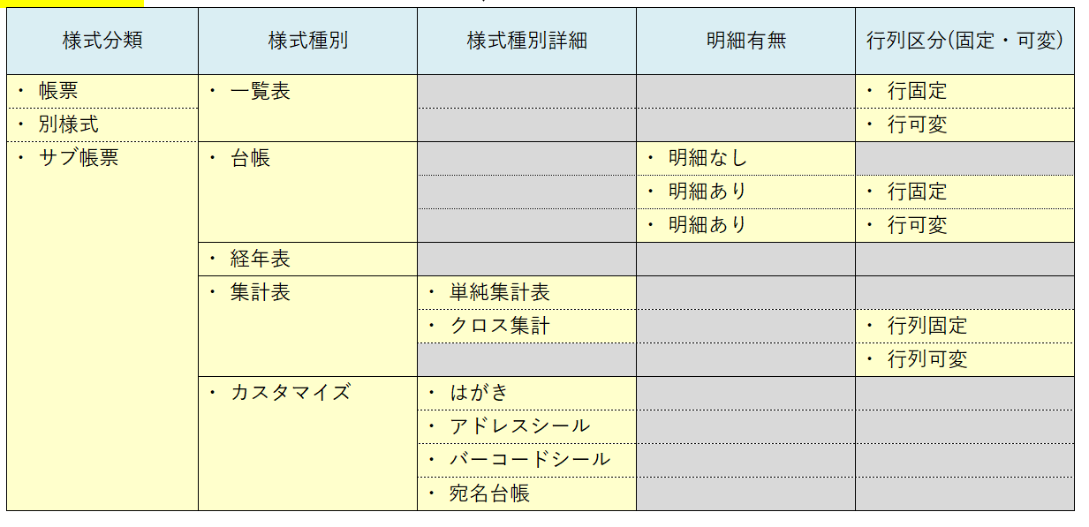
3 | ○ | 様式枝番 |  |  | yosikieda | smallint |  |  |  |  | 0から採番
4 |  | 様式名 |  |  | yosikinm | varchar | 50 |  |  |  | サブ帳票も様式名が付く
5 |  | 様式種別 |  |  | yosikisyubetu | varchar | 1 |  |  |  | 1:一覧表 2:台帳 3:経年表 4:集計表 5:カスタマイズ
6 |  | 様式種別詳細 |  |  | yosikikbn | varchar | 2 |  |  |  | 11:一覧表 21:台帳 31:経年表 41:単純集計表 42:クロス集計 51:はがき 52:アドレスシール 53:バーコードシール 54:宛名台帳
7 |  | 明細有無 |  |  | meisaiflg | boolean |  |  |  |  | 様式区分より取得
8 |  | 行（列）固定区分 |  |  | meisaikoteikbn | varchar | 1 | ○ |  |  | 1:固定 2:可変 様式区分より取得
9 |  | 様式作成方法 |  |  | yosikihouhou | varchar | 1 |  |  |  | 1:帳票項目,2:SQL,3:プロシージャ
10 |  | データソースID |  |  | datasourceid | varchar | 4 | ○ |  |  | sql/proc:null。サブ帳票で異なる様式対応 |  | 4月以降、EUC様式詳細マスタと共有
11 |  | 様式紐付け条件ID |  |  | himozukejyokenid | smallint |  | ○ |  |  | 検索条件区分＝４の条件IDを参照。
12 |  | 重複データ排除フラグ |  |  | distinctflg | boolean |  |  |  |  | データソースの場合設定できる
13 |  | 空白値ゼロ出力フラグ |  |  | nulltozeroflg | boolean |  |  | 0 |  | クロス集計の場合、空白データは０で出力するか
14 |  | テンプレート明細開始行 |  |  | startrow | smallint |  | ○ |  |  | 明細シート：種別によって、設定できるかどうか制御
15 |  | １ページあたりの最大行数 |  |  | loopmaxrow | smallint |  | ○ |  |  | 明細のみ
16 |  | 1明細あたりの行数 |  |  | looprow | smallint |  | ○ |  |  | 明細のみ
17 |  | 明細開始列数 |  |  | startcol | smallint |  | ○ |  |  | ※経年表、シール、はがき
18 |  | １ページあたりの最大列数 |  |  | loopmaxcol | smallint |  | ○ |  |  | ※経年表、シール、はがき
19 |  | 1明細あたりの列数 |  |  | loopcol | smallint |  | ○ |  |  | ※経年表、シール、はがき
20 |  | 登録ユーザーID |  |  | reguserid | varchar | 10
21 |  | 登録日時 |  |  | regdttm | timestamp
22 |  | 更新ユーザーID |  |  | upduserid | varchar | 10
23 |  | 更新日時 |  |  | upddttm | timestamp

tm_eurptgroup
ｅ－ＡＦＦＥＣＴ
テーブル仕様 |  |  | システム共有 | テーブル名称 |  |  | テーブルＩＤ |  |  |  |  | 作成日
 |  |  |  | 帳票グループマスタ |  |  | tm_eurptgroup
《内容／用途》
 | 帳票グループを管理する

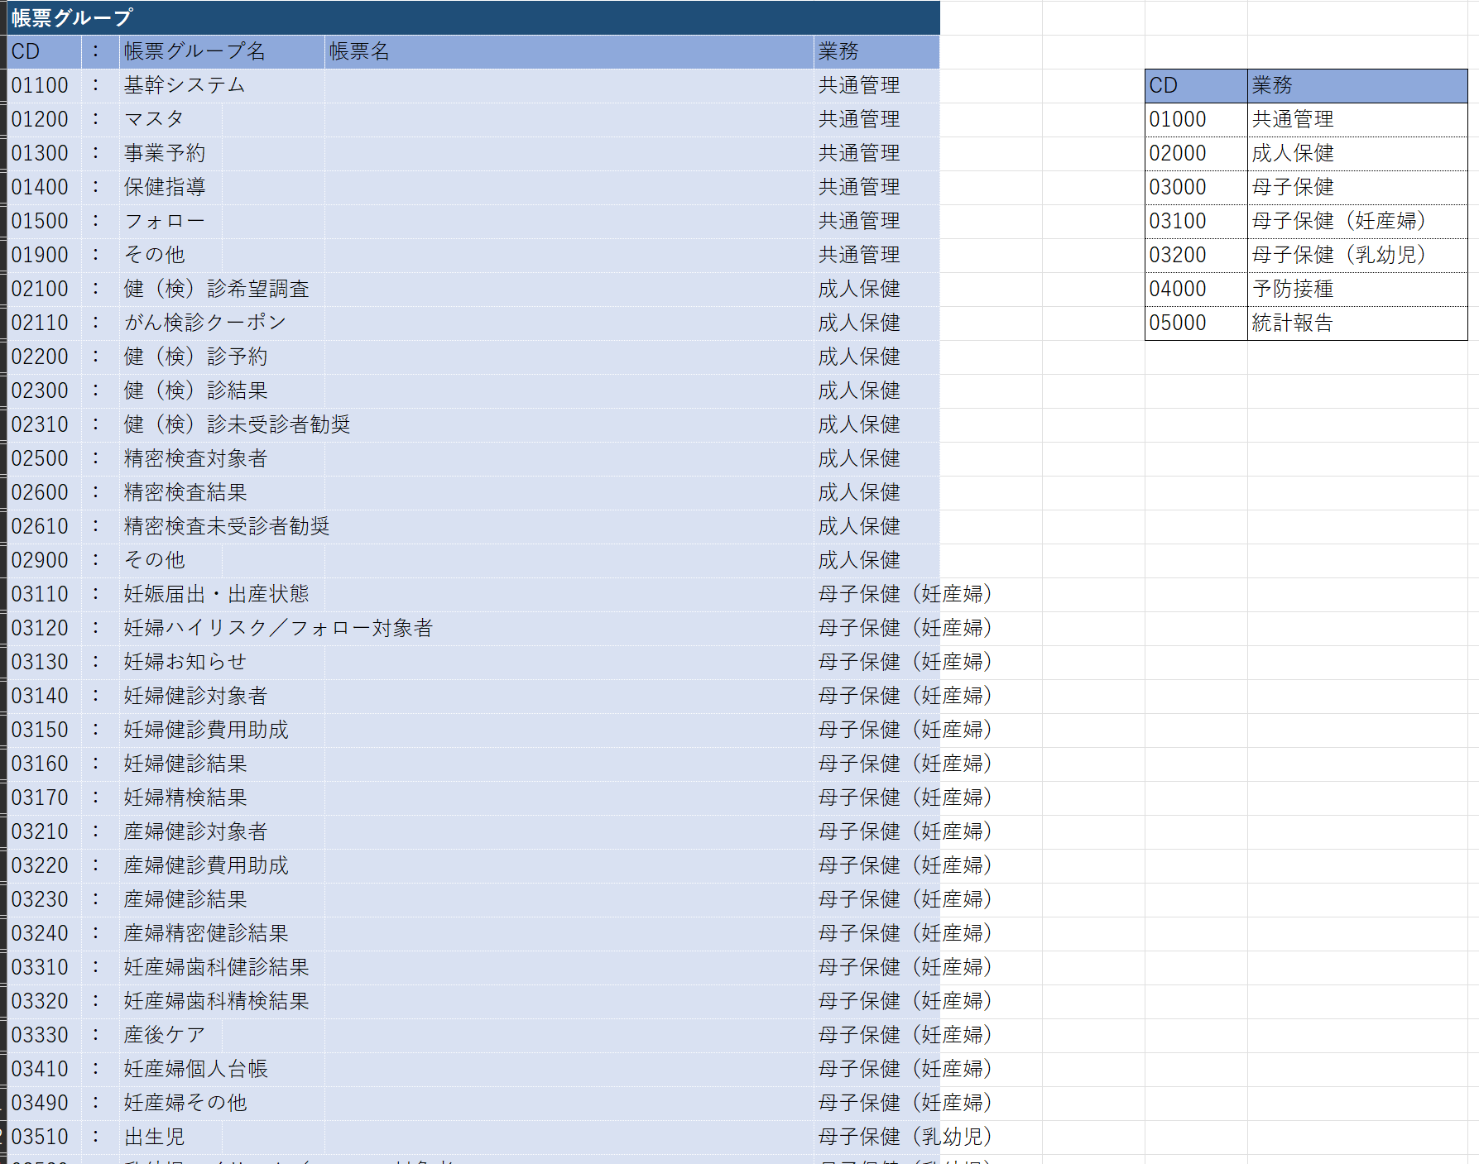
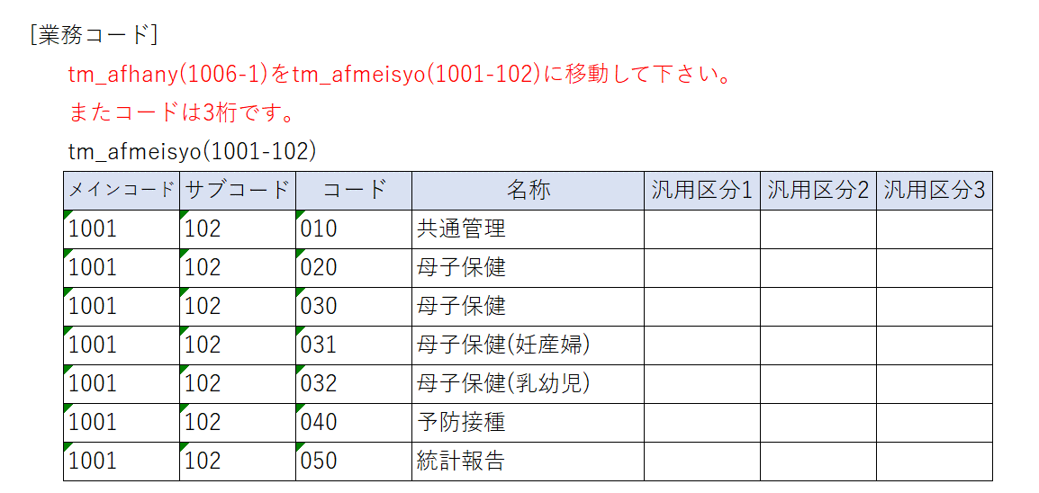
№ | キー | 項目名称 |  |  | カラム | PostgreSQL |  | NULL 許可 | 初期値 | 自動 採番 | 備考
 |  |  |  |  |  | TYPE | SIZE
1 | ○ | 帳票グループID |  |  | rptgroupid | varchar | 5 |  |  |  | パッケージの意味(1桁)+連番(4桁) パッケージの意味（0：パッケージ、1：独自）
2 |  | 帳票グループ名 |  |  | rptgroupnm | varchar | 50
3 |  | 業務区分 |  |  | gyomukbn | varchar | 3 |  |  |  | 名称マスタ tm_afmeisyo(1001-103)
4 |  | 個人連絡先 |  |  | kojinrenrakusakicd | varchar | 6 | ○ |  |  | 連絡先の事業コードtm_afhanyo(3019-4)を格納。 ※1個のみ |  | 20240322陳修正
5 |  | メモ情報（複数） |  |  | memocd | varchar |  | ○ |  |  | メモの事業コードtm_afhanyo(3019-2)を格納。 |  | 20240322陳修正
6 |  | 電子ファイル（複数） |  |  | electronfilecd | varchar |  | ○ |  |  | 電子ファイルの事業コードtm_afhanyo(3019-3)を格納。 |  | 20240322陳修正
7 |  | フォロー管理（複数） |  |  | followmanage | varchar |  | ○ |  |  | フォローの把握事業コードtm_afhanyo(3019-100006)を格納。 ※把握事業コードは「フォロー内容情報テーブル」で格納される。 |  | 20240322陳修正
8 |  | 並び順 |  |  | orderseq | smallint |  |  | 0
9 |  | 登録ユーザーID |  |  | reguserid | varchar | 10
10 |  | 登録日時 |  |  | regdttm | timestamp
11 |  | 更新ユーザーID |  |  | upduserid | varchar | 10
12 |  | 更新日時 |  |  | upddttm | timestamp
13
14
15
16

